Absolute Path
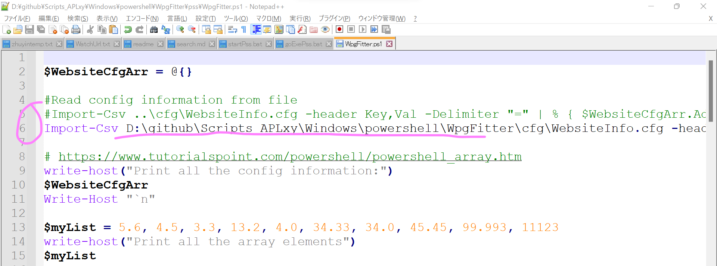

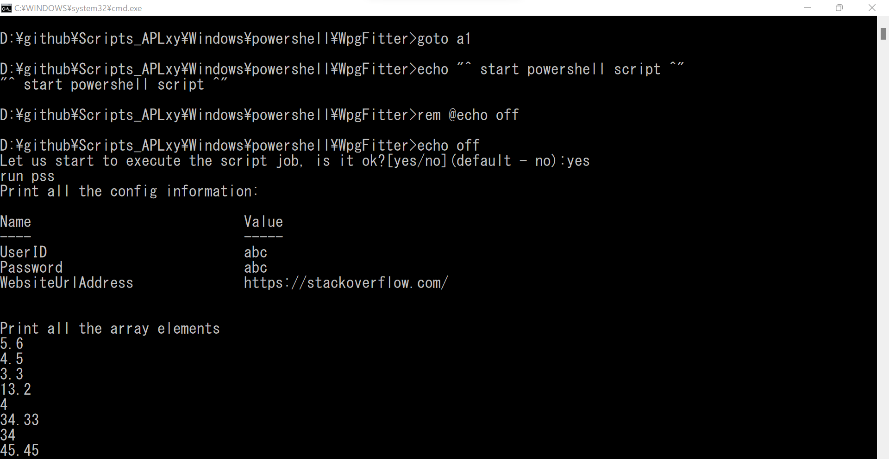

executionpolicy
このシステムではスクリプトの実行が無効になっているため、ファイルを読み込むことができません。
 | https://gocean.jp/windows/executionpolicy/
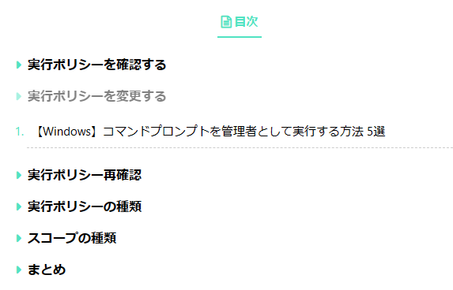

実行ポリシーを確認する
 | コマンドプロンプトを起動し、下記コマンドを入力します。
 |  | PowerShell Get-ExecutionPolicy

 | ここで「Restricted」が表示された場合は初期設定ですべてのスクリプトの実行が制限されているため、実行ポリシーを変更します。

実行ポリシーを変更する
 | コマンドプロンプトを管理者権限で起動します。

 | 下記コマンドを入力します。
 |  | PowerShell Set-ExecutionPolicy RemoteSigned

実行ポリシー再確認
 | 1.で入力したコマンドを実行し、実行ポリシーを確認します

 |  | 実行ポリシーが「RemoteSigned」に変更されていることを確認します

実行ポリシーの種類
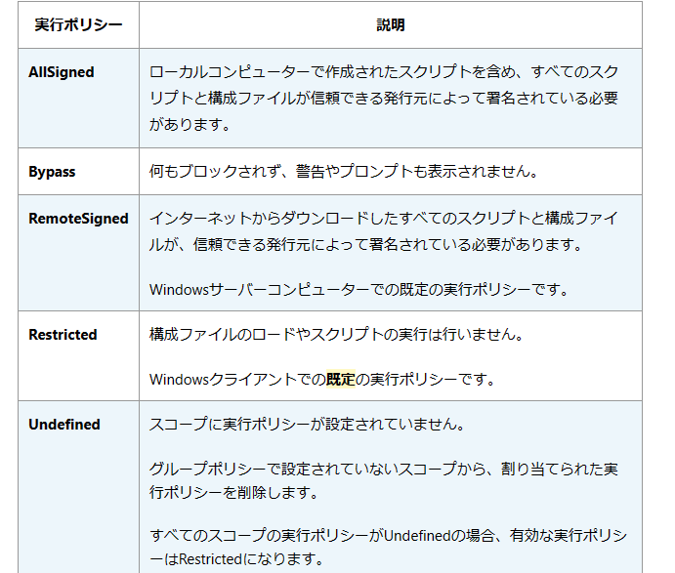

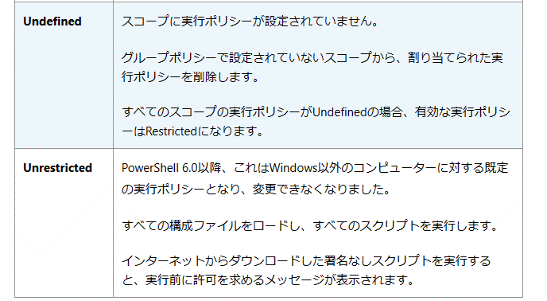

スコープの種類

まとめ
 | 実行ポリシーをRestrictedからRemoteSignedに変更することでセキュリティリスクは高まりますが、エラーは発生しなくなります。

 | セキュリティ面を考慮するとスコープとの組み合わせをしたコマンドを発行するか実行ポリシー変更後に毎回もとに戻した方がいいでしょう。(Restricted⇔RemoteSigned)

 | 例) 現在のプロセスのみコマンドを許可する
 |  | Set-ExecutionPolicy -ExecutionPolicy RemoteSigned -Scope Process

disable cmd
win10 regedit disable cmd |  |  |  | 修改注册表 禁止cmd
 | https://winbuzzer.com/2021/04/28/how-to-disable-command-prompt-via-group-policy-in-windows-10-xcxwbt/

 | How to Disable Command Prompt (CMD) in Windows 10
 | We show you how to quickly disable Command Prompt in Windows 10 via GPO and the Registry Editor.
 | This is useful for keeping users from bypassing other blocks you have in place.

 | Today we’re going to show you how to stop Command Prompt from working using both methods.
 | However, it’s worth pointing out that we only really recommend using the Registry if you don’t have access to the Group Policy tool.
 |  | The Group Policy editor is just simpler and safer.

 | How to Disable Command Prompt via Group Policy (gpedit)
 |  | Gpedit is a favorite tool of admins when comes to blocking applications, and Command Prompt is no exception.
 |  | A few clicks is all it takes to turn off CMD in Windows 10.

 | 1.Open the Group Policy Editor
 |  | Press “Start” and then type “gpedit.msc”. Click the top result.
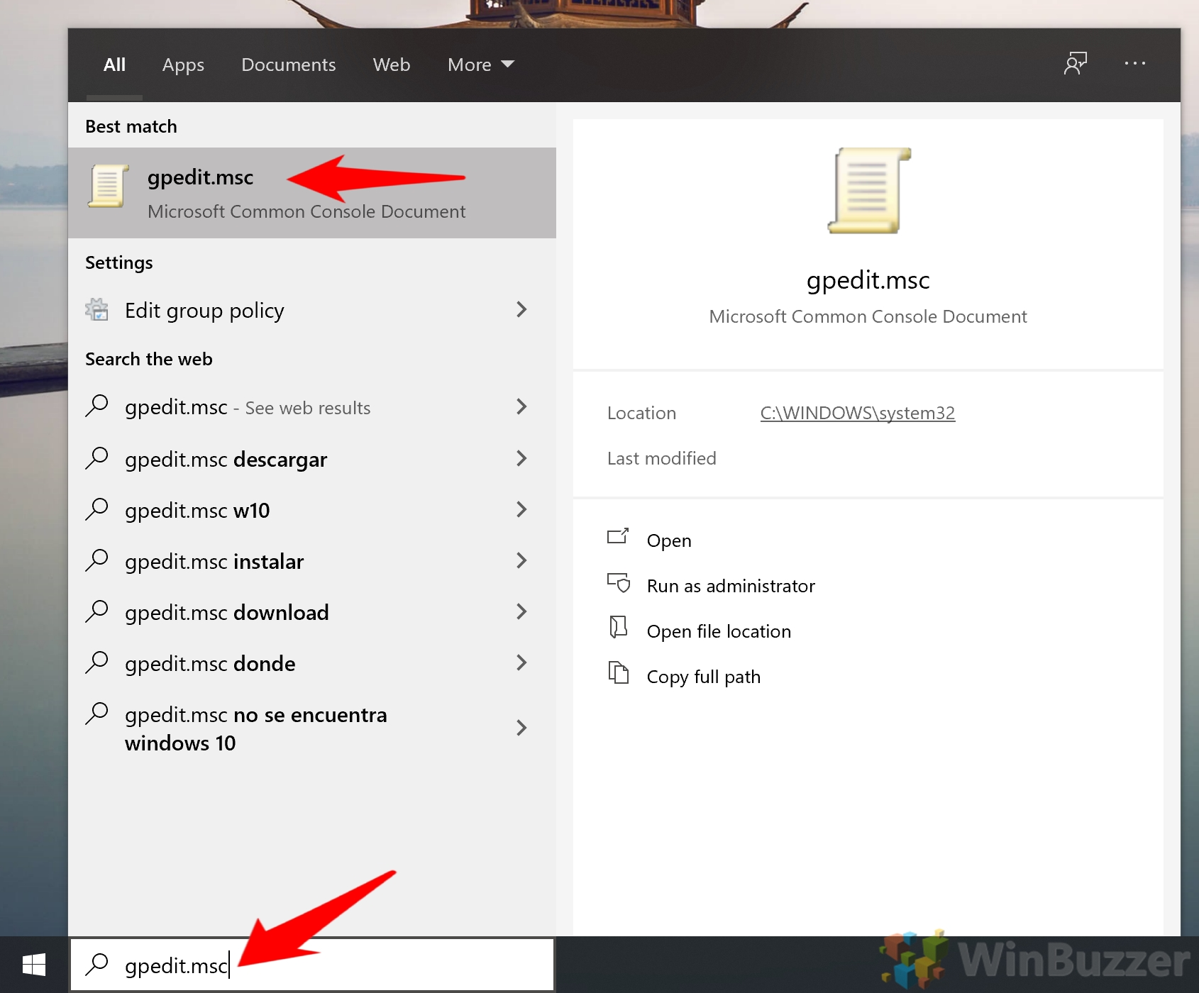

 | 2.Open the ‘System’ folder and double-click ‘Prevent access to the command prompt’
 |  | You’ll find the System folder under User Configuration > Administrative Templates.
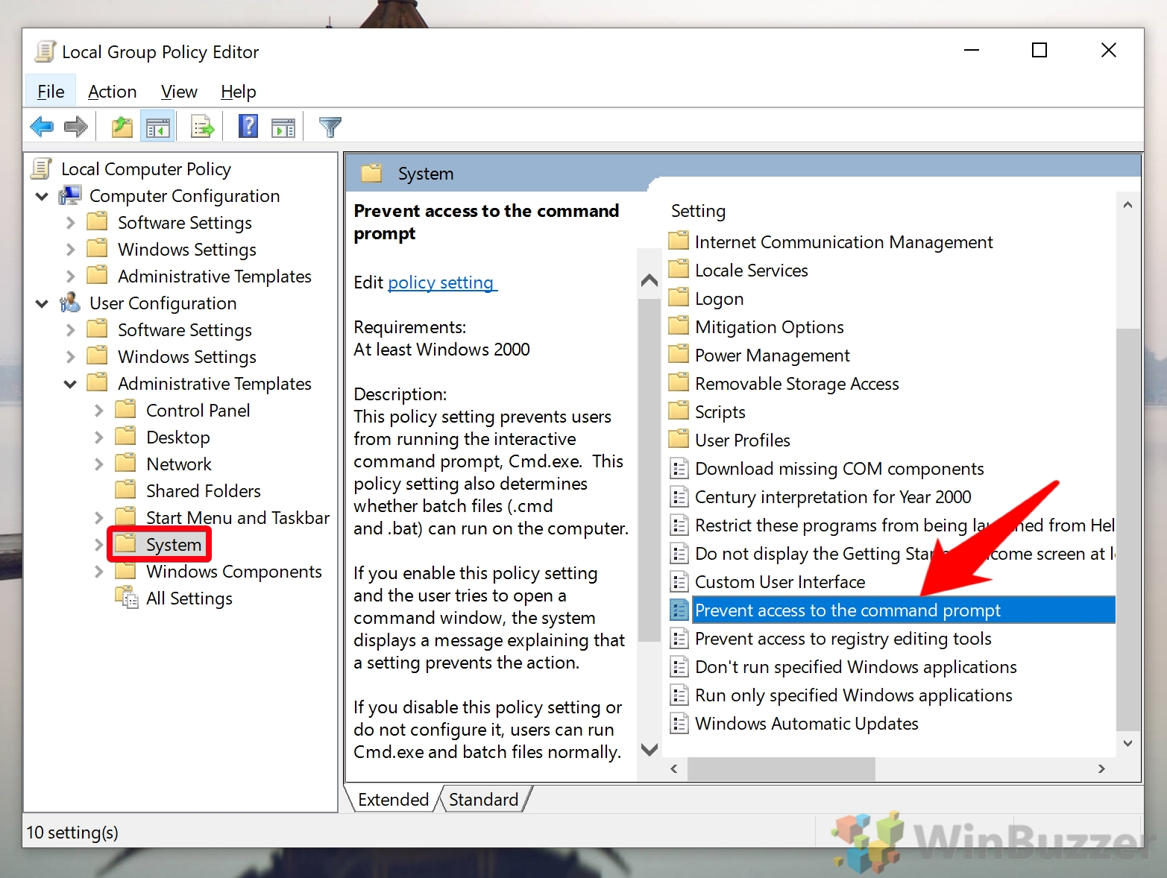

 | 3.Enable and save the group policy
 |  | In the “Prevent access to the command prompt” policy, tick “Enabled”.
 |  | You then have a choice: you can choose whether or not you want to disable the command script processing also. Turning this on will stop users from running batch files.
 |  | Make your choice, then click “OK” and “Apply”.
 |  | If you’re wondering how to unblock Command Prompt in the future, simply switch the policy from “Enabled” to “Disabled” or “Not Configured”.
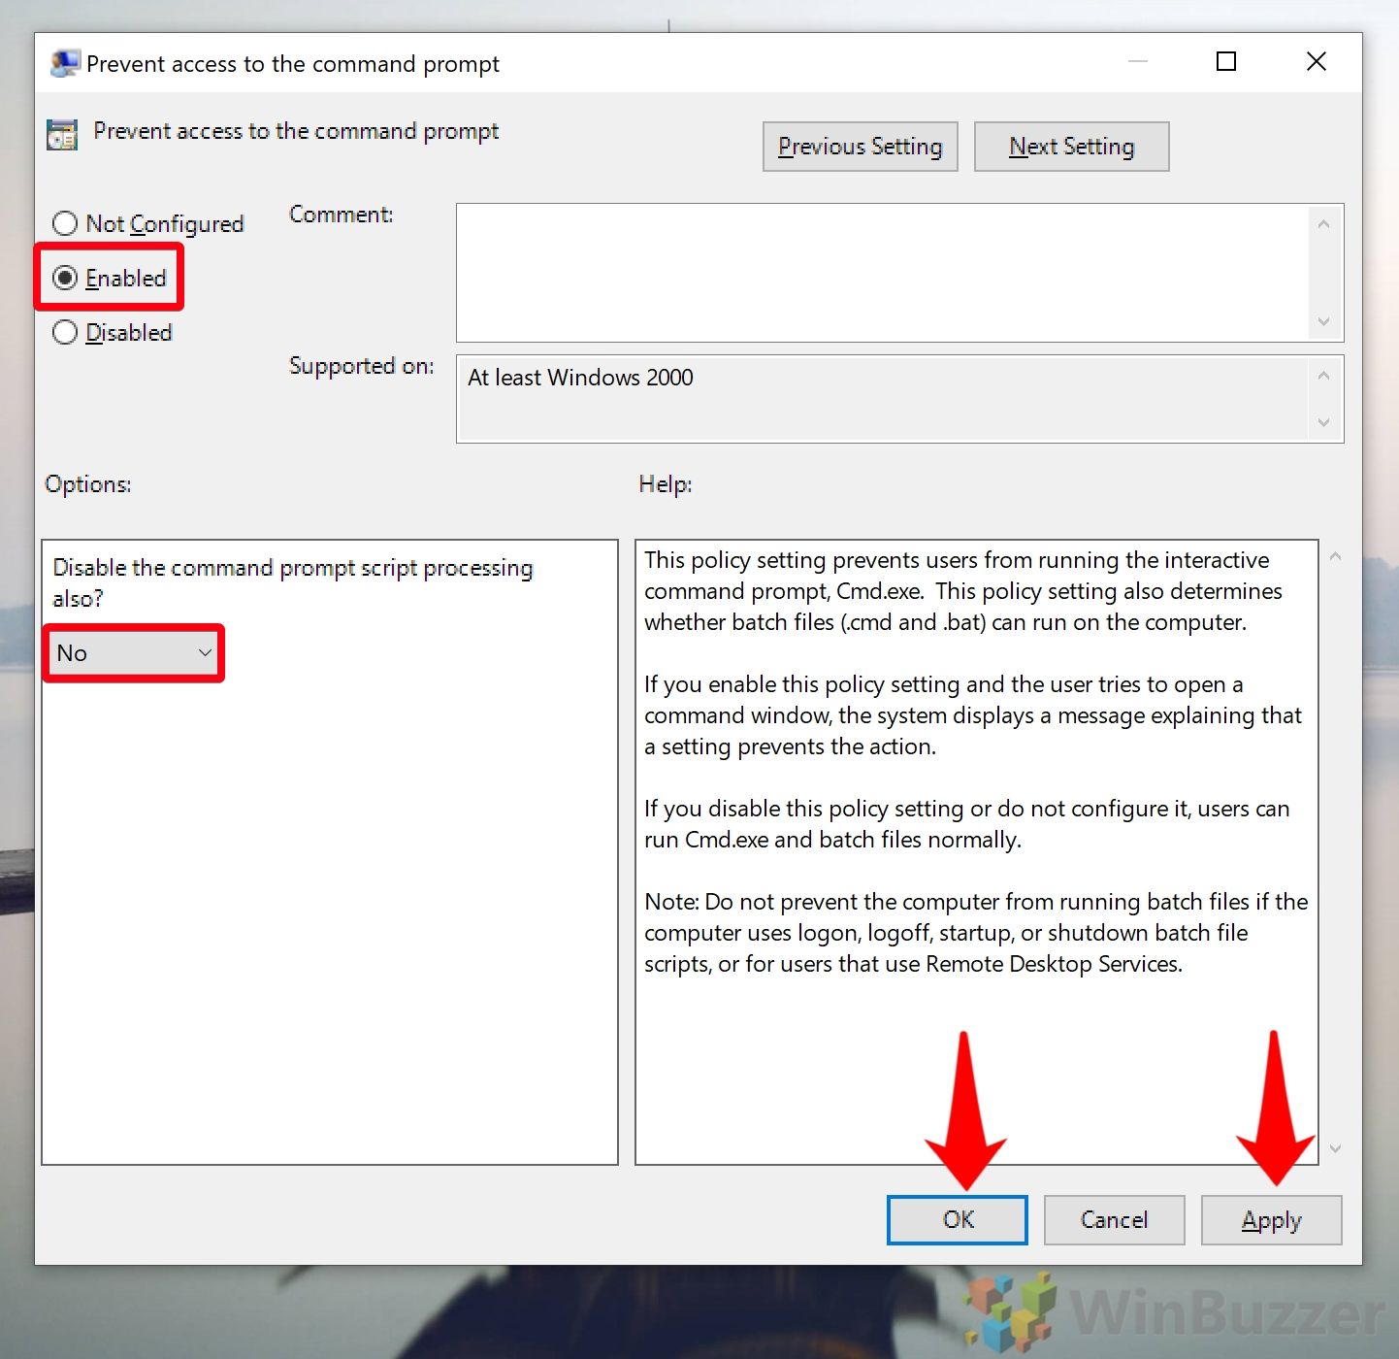

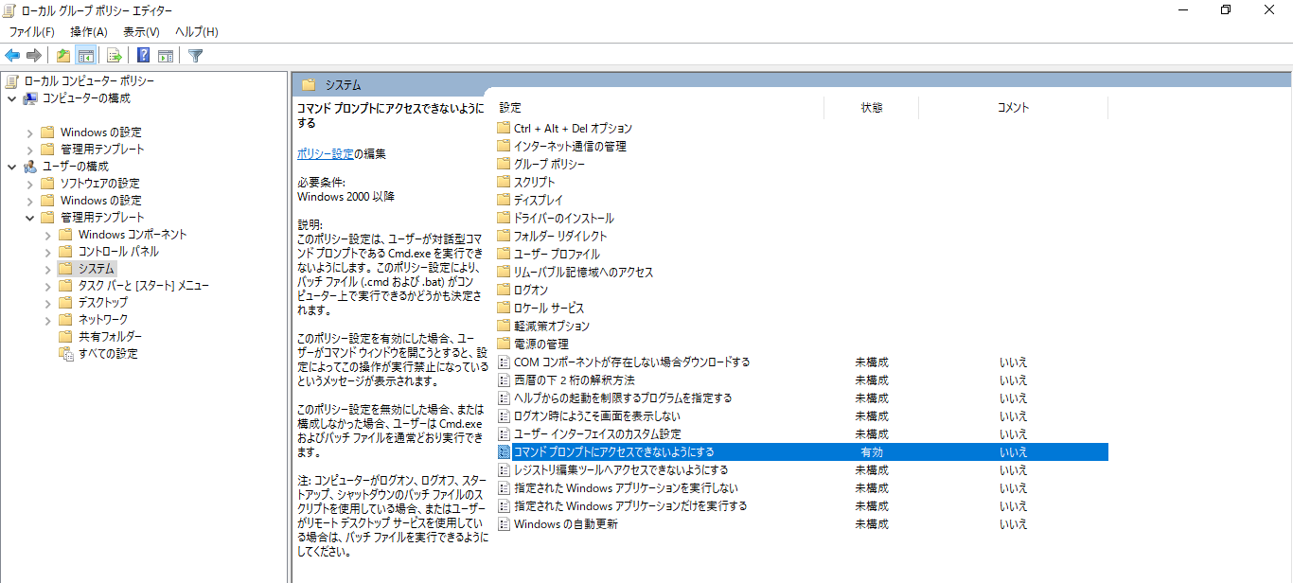

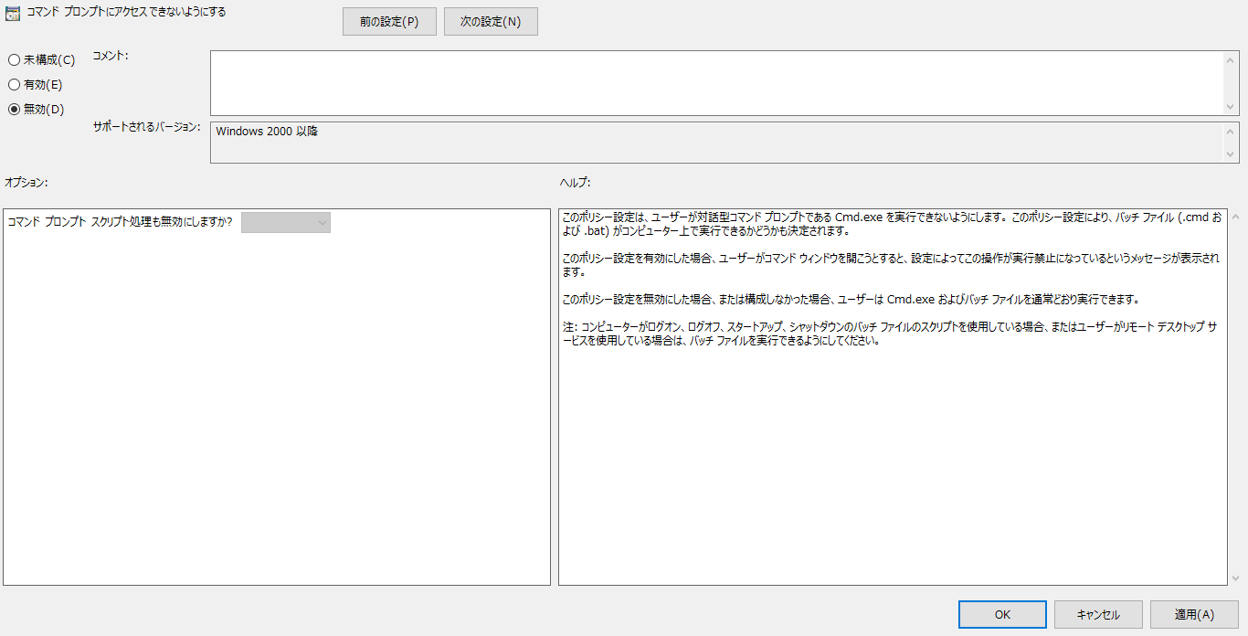

 | How to deactivate CMD via Registry Editor (regedit)
 |  | If you don’t have the Group Policy Editor because you’re on Windows 10 Home,
 |  |  | you can still disable Command Prompt using your registry.
 |  | Just make sure you have a quick read of our safe registry editing guide first.

 |  | 1.Open Registry Editor (regedit)
 |  |  | Press Start and then type “Registry Editor” or “regedit”.
 |  |  | Click the top result.
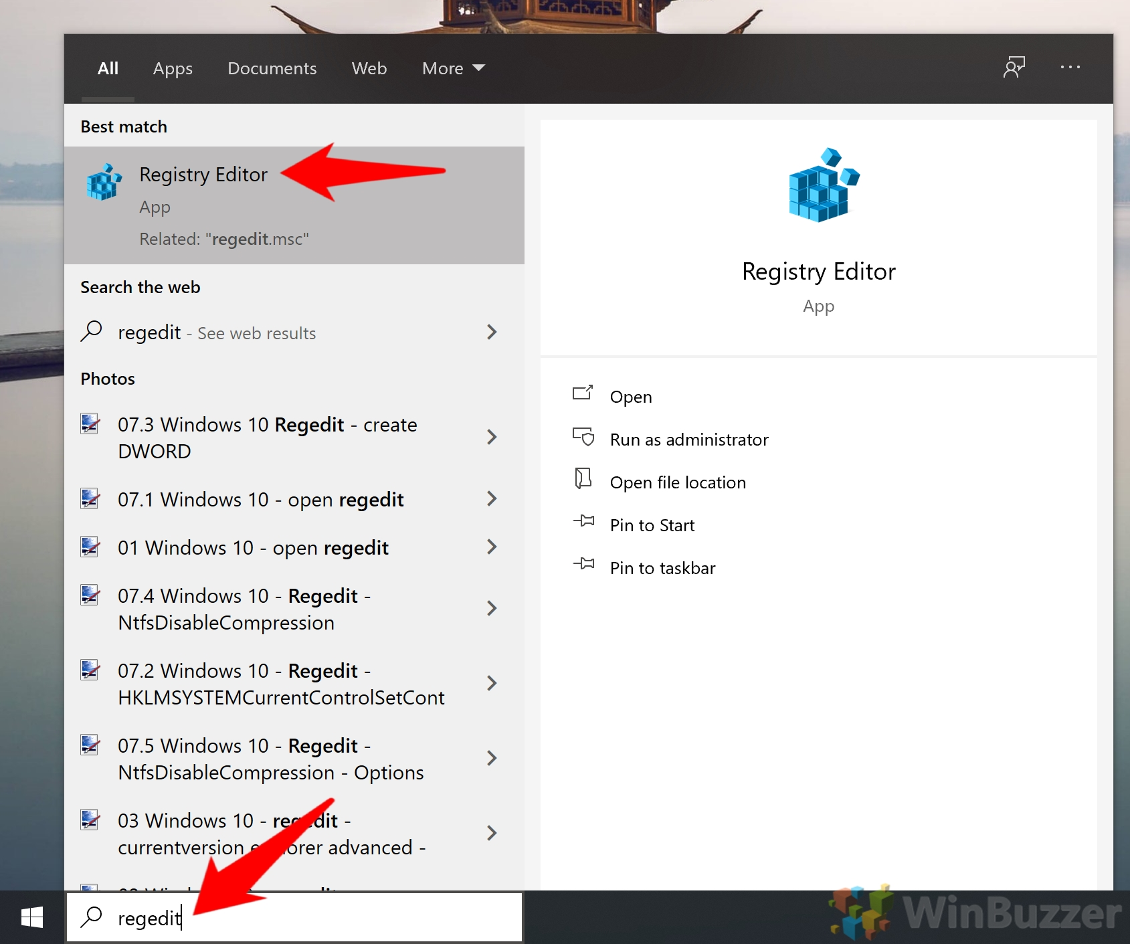

 |  | 2.Create a new registry Key in the Windows Policies folder
 |  |  | Browse to HKEY_CURRENT_USER\Software\Policies\Microsoft\Windows ,
 |  |  | right-click in the main pane, and select “New > Key”.
 |  |  | Name the key “System”.
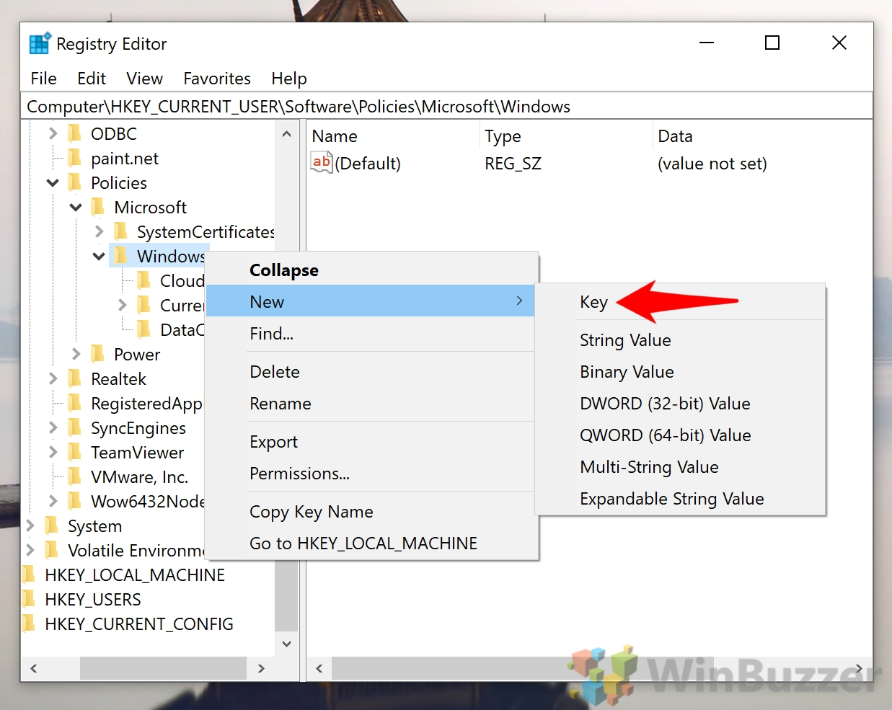

 |  | 3.Create a New DWORD inside your System key
 |  |  | Navigate to your new System key and right-click in the main pane.
 |  |  | Choose “New > DWORD (32-bit) Value”.
 |  |  | Name the DWORD “DisableCMD”.
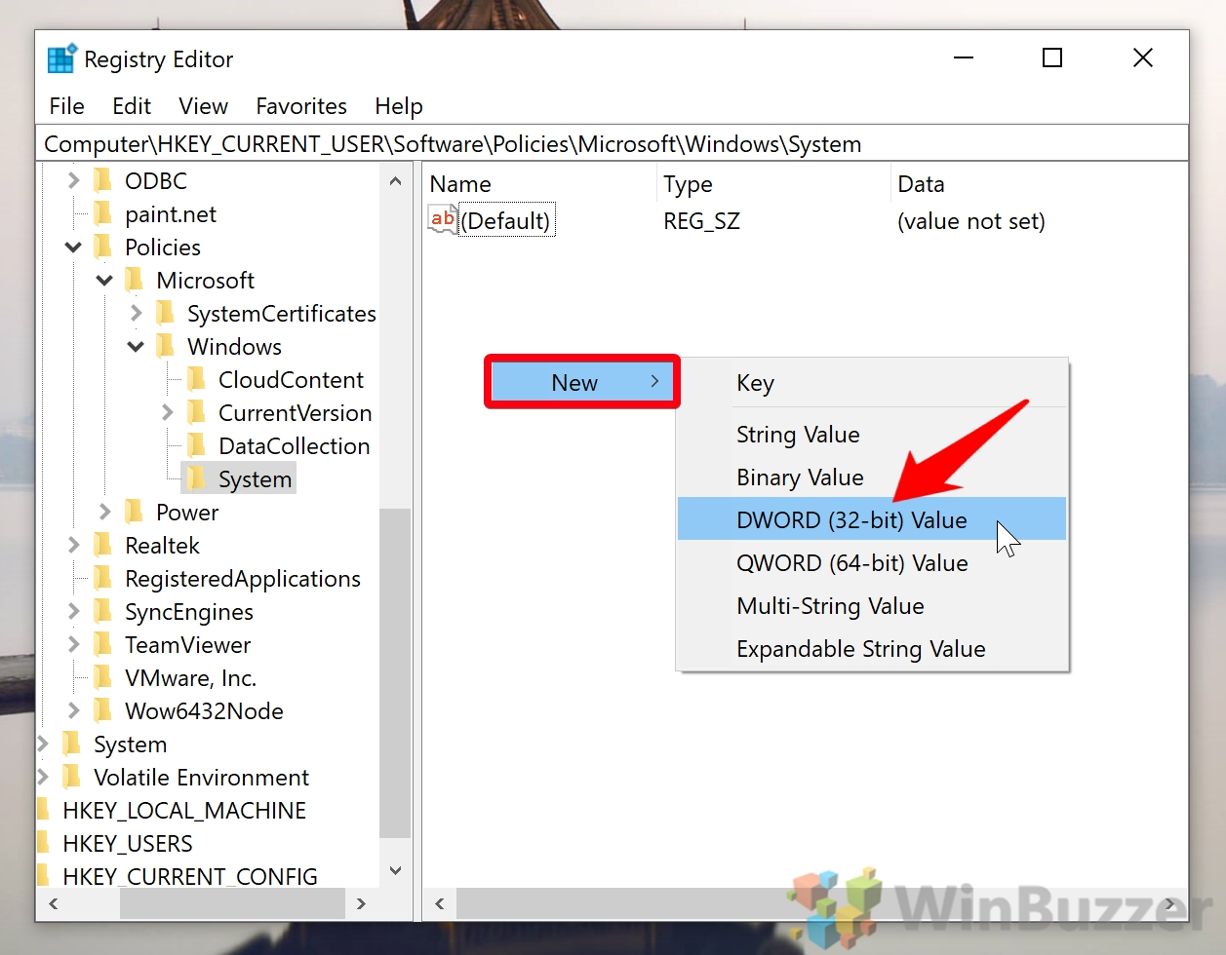

 |  | 4.Change the Value data to your preference and click ‘OK’
 |  |  | A value data of 1 to deactivate CMD and batch files, and a value data of 2 to disable CMD while still allowing the execution of batch files.
 |  |  | Choose whichever makes the most sense to you and press “OK”.

 |  |  | Make sure you test Command Prompt to ensure it has been fully disabled.
 |  |  | If it has, you should get the message “The command prompt has been disabled by your administrator.
 |  |  | Press any key to continue…”.
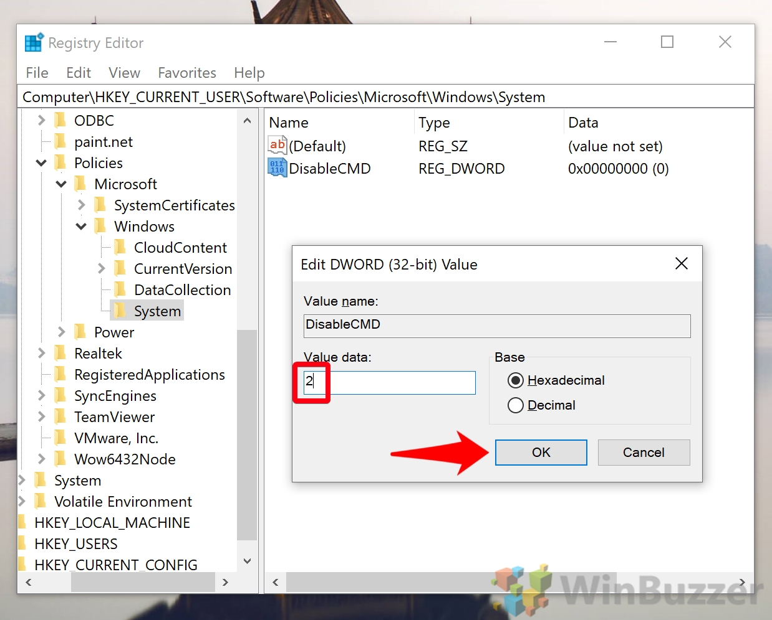

 |  | Now you know how to disable Command Prompt in Windows 10,
 |  |  | you may want to further lock down your system.
 |  |  | You can follow our guide to disable PowerShell, or restrict the user to a single app by activating kiosk mode.

